상품제안서
뉴에이커 미니 손난로 보조배터리 휴대용 충전식 전자핫팩 10000mAh | 상품코드: F29682

 |  |  |  |  |  |  | 02-412-0044 | www.easy1.co.kr
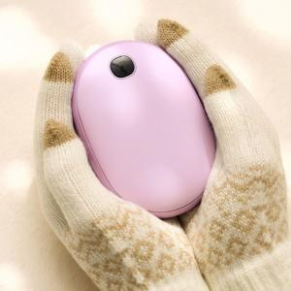

【상세/제작정보】

【인쇄/포장옵션】 | / 포장불가능

【공급단가】 | 수량 | 30~ | 100~ | 300~ | 500~ | 1,000~
*VAT별도 | 단가 | 22,800원 | 22,420원 | 21,850원 | 21,460원 | 20,900원

【상품 URL】 | http://www.easy1.co.kr/src/goods_detail.php?gdno=29682

